UI 검수
번호 | 심각도 | 묶음 | 화면 | 종족 | 관점 | 문제 | 추천 수정 | 마스터 메모 | 고칠까(O/X) | 캡처
1 | 상 | A2 | 상태 > 광기/호로화 ⓘ | 둘 다 | 개발자 말·숫자 | 오르내림에 '+(적 체력[기본 공격 횟수] × 0.095) · 특성·속성만 ×0.7', '+(바퀴 − 4) × 0.5' 같은 계산식이 그대로 보여 처음 하는 사람은 뜻을 알 수 없다 | 계산식은 '강한 적을 먹을수록 많이 오른다', '5바퀴부터 칸을 지날 때마다 더 오른다'처럼 말로 바꾸고 소수 수치는 뺀다 |  |  | 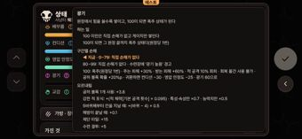 hollow-상태_광기_설명.png
2 | 상 | B | 가방 - 슬롯 탭 | 둘 다 | 개발자 말·숫자 | '○임시' 표시와 '속성·특성 풀과 리스크 수치는 임시 데이터다(기획 11-3, 11-4 미정)' 문구가 플레이어에게 그대로 보인다. | 임시 표시와 기획 장 번호 문구는 테스트 모드에서만 보이게 한다. | 마스터: 임시 표시는 기획 규칙상 데이터에 남기되 화면에선 테스트 모드에서만 보이게 하는 걸 추천 |  | 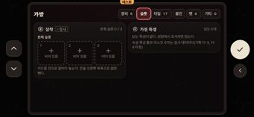 hollow-가방_탭_슬롯.png
3 | 상 | B | 떠돌이 상인 | 둘 다 | 개발자 말·숫자 | '○ 임시 품목' 점선 표시가 상품 목록 위에 그대로 보이고, 안내문의 '칸마다 하나씩'도 뜻을 알기 어렵다. | 임시 표시는 테스트 모드에서만 보이게 하고, 안내는 '하나씩만 판다'처럼 쉽게 쓴다. | 마스터: 임시 표시는 기획 규칙상 데이터에 남기되 화면에선 테스트 모드에서만 보이게 하는 걸 추천 |  | 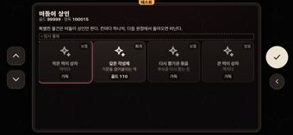 hollow-장터_떠돌이_상인.png
4 | 상 | C | 번호 쟁탈전 / 진급 시험 | 둘 다 | 개발자 말·숫자 | 상대 이름이 '보유자 A~J' 같은 자리 표시 이름이고, 머리 줄에 '상대 임시' 배지가 보인다. | 보유자마다 이름을 붙이고, 그 전까지는 '임시' 배지를 숨긴다. | 마스터: 임시 표시는 기획 규칙상 데이터에 남기되 화면에선 테스트 모드에서만 보이게 하는 걸 추천 |  | 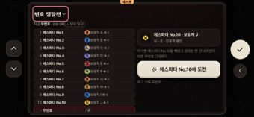 hollow-수련장_번호_쟁탈전.png
5 | 상 | C | 수련장 · 본능/참백도 수련 | 둘 다 | 개발자 말·숫자 | 설명 줄 앞과 아란칼화/참백도 구상화 카드에 '임시' 배지가 붙고, '상대: …(보스전 · 임시)'에도 '임시'가 그대로 보인다. | 플레이어 화면에서 '임시' 배지와 '· 임시' 글자를 뺀다. | 마스터: 임시 표시는 기획 규칙상 데이터에 남기되 화면에선 테스트 모드에서만 보이게 하는 걸 추천 |  | 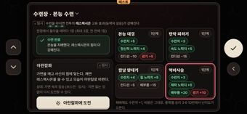 hollow-수련장.png
6 | 상 | C | 진화체 도감 | 둘 다 | 개발자 말·숫자 | 상세 창에 '진화 트리·수치·진화체 이름은 임시다(기획 20-5, 이름·그림은 사용자 확정 전 자리 표시)' 문장과 '임시' 배지가 그대로 보인다. | 기획 번호·확정 전 문구와 '임시' 배지를 플레이어 화면에서 지운다. | 마스터: 임시 표시는 기획 규칙상 데이터에 남기되 화면에선 테스트 모드에서만 보이게 하는 걸 추천 |  | 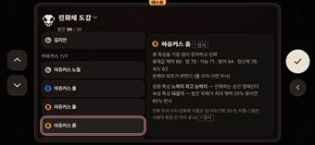 hollow-책장.png
7 | 상 | C | 칭호 도감 (전 탭) | 둘 다 | 개발자 말·숫자 | 모든 칭호 상세가 '조건은 임시다 [임시 조건]'과 '(기획서 11-7 미정)' 문장뿐이라, 무엇을 하면 열리는지 안내가 하나도 없다. | 기획서·임시 문구를 지우고, 칭호마다 얻는 곳(탑·스토리 등) 한 줄 힌트나 '조건 비공개'만 보인다. | 마스터: 임시 표시는 기획 규칙상 데이터에 남기되 화면에선 테스트 모드에서만 보이게 하는 걸 추천 |  | 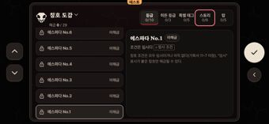 hollow-책장_칭호_도감.png
8 | 상 | D | 전투 | 둘 다 | 개발자 말·숫자 | 적 이름이 '불 일반 1', '흙 일반 1'처럼 속성과 번호를 붙인 개발용 이름이다. | enemies.json 일반 적에게 세계관에 맞는 이름을 붙이고, 번호 붙은 이름은 쓰지 않는다. |  |  | 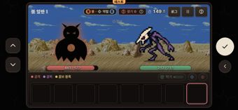 hollow-전투.png
9 | 상 | D | 튜토리얼 안내(첫 원정 뒤 방) | 사신 | 일관성 | 사신 화면의 버튼은 '식사'인데 안내 문구는 '먹이를 주고'라고 한다. | guides.json first-run-room 의 '먹이를 주고'를 종족 설정의 먹이 주기 이름으로 바꾼다. |  |  | 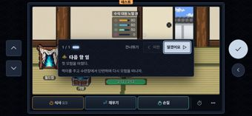 shinigami-튜토리얼_안내.png
10 | 중 | A1 | 불러오기(지운 뒤) | 둘 다 | 조작 | 지운 뒤 초점(빨간 테두리)은 슬롯 1에, 흰 선택 테두리와 오른쪽 상세는 슬롯 2에 있어 두 칸이 같이 강조된다. | 지운 뒤 초점과 선택을 같은 슬롯(지운 슬롯)에 맞춘다. |  |  | 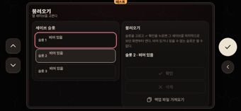 hollow-슬롯_지우기_지운_뒤.png
11 | 중 | A1 | 설정 기타 탭(시작·방) | 둘 다 | 개발자 말·숫자 | 정보 칸에 'S-23 · 버전 C.236 · 밸런스 101 · 커밋 79c4b3b'가 두 번 나오고 '임시 수치가 있다'까지 보여 개발 도구처럼 보인다. | '버전 C.236' 한 줄만 한 번 보여 주고 단계·밸런스·커밋·임시 수치 안내는 뺀다. | 마스터: 임시 표시는 기획 규칙상 데이터에 남기되 화면에선 테스트 모드에서만 보이게 하는 걸 추천 |  | 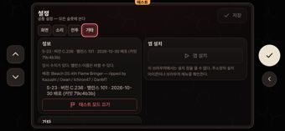 hollow-시작_설정_탭_기타.png
12 | 중 | A1 | 설정 화면 탭(시작·방) | 둘 다 | 개발자 말·숫자 | 전체 화면 설명에 '주소창', '안드로이드', '홈 화면에 앱으로 추가해 켜면 "전체 화면을 종료하려면…"' 같은 브라우저·기기 사정이 길게 적혀 있다. | '화면을 넓게 쓴다' 한 줄로 줄이고 기기·브라우저 사정 설명은 뺀다. |  |  | 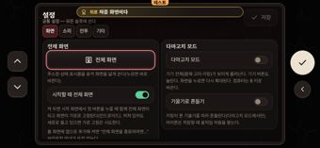 hollow-시작_설정.png
13 | 중 | A1 | 설정(방) | 둘 다 | 개발자 말·숫자 | '공통 설정 — 슬롯 설정이 없는 항목에 쓴다', '슬롯만', '공통만', '슬롯' 꼬리표가 설정 구조를 그대로 드러내 이해하기 어렵다. | 공통/이 슬롯 나누기를 없애거나, 슬롯마다 다른 항목(성별 등)만 '이 캐릭터' 칸으로 따로 묶는다. |  |  | 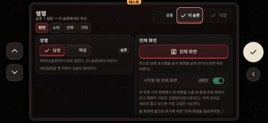 hollow-설정_방_탭_이_슬롯.png
14 | 중 | A1 | 설정(방) 화면 탭 | 둘 다 | 조작 | '전체 화면' 버튼에 늘 붉은 테두리가 있어 초점 테두리(지금 '전투' 탭)와 헷갈려 초점이 두 곳처럼 보인다. | '전체 화면' 버튼의 상시 붉은 테두리를 없애 초점 테두리와 구분한다. |  |  | 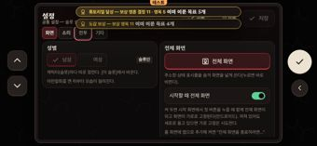 hollow-설정_방_.png
15 | 중 | A1 | 슬롯 지우기 확인 창 | 둘 다 | 말투 | '되돌릴 수 없다'고 한 뒤 바로 '슬롯 백업에 한 번 보관된다'고 해 말이 어긋나고, '슬롯 백업'이 무엇인지 모른다. | '슬롯 2를 지운다. 지우기 전 세이브 하나는 백업으로 남는다.'처럼 한 뜻으로 정리한다. |  |  | 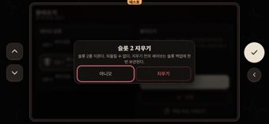 hollow-슬롯_지우기_지우기_확인_창.png
16 | 중 | A1 | 시작 | 둘 다 | 조작 | 초점(빨간 테두리)은 '불러오기'에 있는데 '새로 시작'이 밝게 채워져 있어 어느 버튼을 골랐는지 헷갈린다. | 초점이 없는 버튼은 같은 어두운 모양으로 두고, 초점은 테두리 하나로만 보여 준다. |  |  | 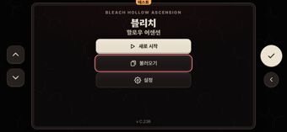 hollow-시작.png
17 | 중 | A1 | 시작_슬롯·설정(시작·방) | 둘 다 | 배치 | 노란 알림('뒤로 처음 화면이다', '튜토리얼 달성…', '도감 보상…', '배경음 혜성')이 설정·슬롯 화면의 제목·설명 줄과 공통/이 슬롯 버튼을 덮는다. | 설정·슬롯 같은 창에서는 보상·곡 알림을 미루거나 머리줄을 피해 띄우고, 화면을 옮기면 지난 알림을 지운다. |  |  | hollow-설정_방_.png
18 | 중 | A1 | 시작_종족 | 둘 다 | 게임다움 | 종족 고르는 화면에 제목도, 호로·사신이 어떻게 다른지 한 줄 설명도 없어 처음 하는 사람은 무엇을 고르는지 모른다. | '종족 선택' 제목과 카드마다 한 줄 소개(예: 먹고 진화한다 / 수련해 승급한다)를 넣는다. |  |  | 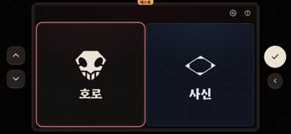 hollow-시작_종족.png
19 | 중 | A2 | 방 (빈사 상태) | 둘 다 | 배치 | '복귀·빈사 48시간 동안 비웠다' 노란 알림이 빈사 안내 상자 제목 줄을 덮어 '빈사 — … 남은 시간'을 읽을 수 없다 | 알림이 떠 있는 동안 빈사 상자를 알림 아래로 내리거나 알림을 상자와 겹치지 않는 자리에 띄운다 |  |  | 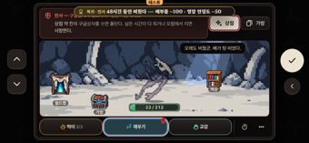 hollow-방_빈사_사망_48시간_뒤.png
20 | 중 | A2 | 방 (빈사 상태) | 둘 다 | 일관성 | 빈사 안내에 '모험에서 지면 사망한다'라고 써 있어 게임 곳곳의 '원정'과 이름이 다르다 | '원정에서 지면'으로 통일한다 | 마스터: 사용자 용어 "모험"으로 통일 추천(원정 → 모험) |  | hollow-방_빈사_사망_48시간_뒤.png
21 | 중 | A2 | 방 > 상태 ⓘ (방 상태 창) | 둘 다 | 게임다움 | 창 하나에 모든 상태의 구간별 손해 줄이 빽빽하게 나열되고 아래가 잘려 관리 도구 표처럼 보인다 | 방 상태 창에는 상태마다 지금 구간 한 줄만 두고, 자세한 구간표는 상태별 ⓘ에서 보게 한다 |  |  | 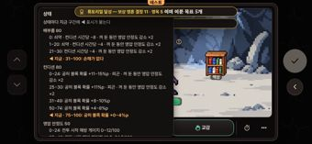 hollow-방_상태_설명.png
22 | 중 | A2 | 상태 > 배부름·컨디션 ⓘ | 둘 다 | 일관성 | 영압 안정도·광기·교감 창에는 지금 구간에 '◀ 지금' 표시가 붙는데 상태 화면의 배부름 창에는 없다(방 상태 창에는 있음) | 상태 화면 배부름·컨디션 ⓘ에도 지금 값을 넘겨 지금 구간을 강조한다 |  |  | 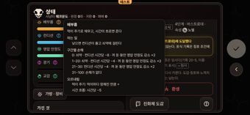 hollow-상태_배부름_설명.png
23 | 중 | A2 | 상태 > 영압 안정도 ⓘ | 둘 다 | 개발자 말·숫자 | '전투 시작 해방 게이지 = 영압 안정도 ÷ 100 × 50' 공식과 '12.5~24.5/100' 같은 소수 구간이 그대로 나온다 | 공식 줄은 '높을수록 해방 게이지가 많이 찬 채로 전투를 시작한다'로 바꾸고 구간 값은 정수로 반올림한다 |  |  | 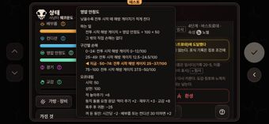 hollow-상태_영압_안정도_설명.png
24 | 중 | B | 가방 - 기타 탭 / 물건 탭 | 둘 다 | 일관성 | 윗줄 '기타' 탭(재료)과 물건 탭 안의 '기타' 칸이 같은 이름인데 다른 것을 담는다. | 윗줄 탭을 '재료'로 부르는 등 이름을 겹치지 않게 한다. |  |  | 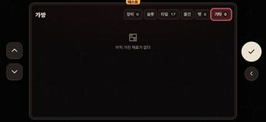 hollow-가방_탭_기타0.png
25 | 중 | B | 가방 - 물건 탭 | 둘 다 | 목록·상세 | 목록 카드마다 '배부름 +1 · 컨디션 +4 · 체력 +2%' 같은 수치가 두 줄로 붙어 있다(상세 창에도 같은 수치가 있다). | 목록 카드에는 그림·이름·보유 수만 두고 수치는 상세 창에서만 보인다. |  |  | 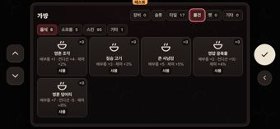 hollow-가방_탭_물건.png
26 | 중 | B | 가방 - 슬롯 탭 | 둘 다 | 조작 | '카드를 칸으로 끌어다 놓는다. 칸을 오른쪽 목록으로 끌면 뺀다'는 끌기 안내라 기기 버튼(▲▼✓◀)으로 하는 조작과 맞지 않는다. | '고른 뒤 ✓로 넣고 뺀다'처럼 버튼 조작 기준으로 바꾼다. |  |  | hollow-가방_탭_슬롯.png
27 | 중 | B | 가방 - 장비 탭 | 둘 다 | 일관성 | 탭에는 '장비 0'인데 열면 '전체 3'에 물건 3개가 있어 숫자가 맞지 않는다. | 탭 숫자를 안에 보이는 개수와 맞춘다. |  |  | 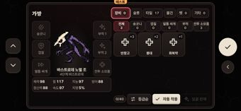 hollow-가방_탭_장비0.png
28 | 중 | B | 가방 - 전투 소모품 상세 | 둘 다 | 개발자 말·숫자 | '전투 [소모품 사용]이 이것을 쓴다 (전투당 1회, 1개 소모).'에 버튼 이름 대괄호·괄호 부가 설명이 그대로 있고, '보관 2개'가 본문과 그림 아래 두 번 나온다. | '전투 중 한 번 쓴다.'처럼 짧은 한 문장으로 줄이고 보관 수는 한 곳만 둔다. |  |  | 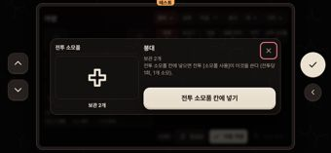 hollow-가방_장비0_고른_뒤.png
29 | 중 | B | 가방 - 타일 탭 | 둘 다 | 게임다움 | 왼쪽 상자가 '최대 10칸', '합성: 같은 타일 3장 → 이름 뒤 "+" 상위 타일 1장 (상위 타일은 다시 합성하지 않는다)' 같은 긴 설명 문단으로 차 있다. | 한 줄 요약만 두고 합성 규칙은 합성 창에서 보인다. |  |  | 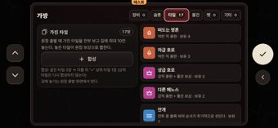 hollow-가방_탭_타일17.png
30 | 중 | B | 가방·월드맵 보상 알림 | 둘 다 | 말투 | '도감 보상 — 보상 영옥 11 이미 이룬 목표 4개'처럼 '보상'이 겹치고 무엇을 받았는지 한 번에 읽히지 않는다. | 제목 '목표 4개 달성', 줄 '영옥 +11'처럼 짧게 나눈다. |  |  | 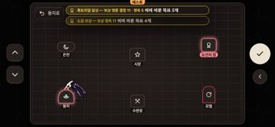 hollow-월드맵.png
31 | 중 | B | 떠돌이 상인 | 사신 | 일관성 | 상품 이름 '떠돌이 장비 (레어)'와 배지 '희귀'가 같은 등급을 다른 말로 부른다. | 이름에서 '(레어)'를 뺀다. |  |  | 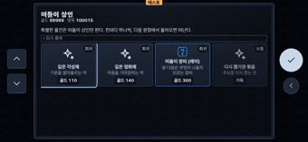 shinigami-장터_떠돌이_상인.png
32 | 중 | B | 상점 - 타일 배치 칸 상세 | 둘 다 | 개발자 말·숫자 | '(영구, 두 트랙 공유, 최대 +2)'의 '트랙'은 개발용 말이고, 아래 주황색 '최대 (+2)'가 같은 말을 되풀이한다. | '트랙'을 플레이어 말로 바꾸거나 빼고, 중복 줄은 없앤다. |  |  | 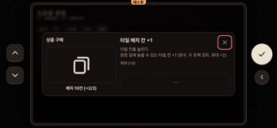 hollow-상점_고른_뒤.png
33 | 중 | B | 상점 / 가방 상세 | 둘 다 | 일관성 | 카드 오른쪽 위 배지가 '보유 9/9'·'보관 0/9'·'오늘 5/5'·'뽑은 횟수 1'·'배치 10칸 (+2/2)'로 같은 자리에 뜻이 제각각이고, 가방 상세도 '보유: 9'와 '보관 2개'로 갈린다. | 가진 수는 '보유 n' 하나로 맞추고, 하루 한도 등은 다른 모양·자리로 구분한다. |  |  | 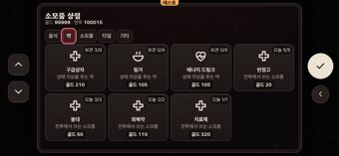 hollow-상점_탭_약.png
34 | 중 | B | 상점 기타 탭 / 타일 칸 상세 | 둘 다 | 게임다움 | 다 산 물건의 버튼이 '—'만 있는 빈 버튼이라 왜 못 사는지 알 수 없다(다른 칸은 '가득'으로 나온다). | '가득'처럼 이유를 글로 적는다. |  |  | hollow-상점_고른_뒤.png
35 | 중 | B | 상점 기타·타일 탭 | 둘 다 | 배치 | '타일 배치 칸 +1' 카드의 '배치 10칸 (+2/2)' 배지가 아이콘을 덮고, 타일 탭 '뽑은 횟수 1' 배지도 아이콘에 걸린다. | 배지를 짧게 줄이거나 아이콘과 겹치지 않게 옮긴다. |  |  | 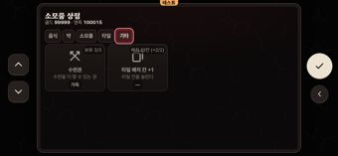 hollow-상점_탭_기타.png
36 | 중 | B | 상점 약·소모품 탭 | 둘 다 | 일관성 | '전투에서 쓰는 소모품'인 반창고·붕대·회복약·치료제는 '약' 탭에, 같은 설명의 전투 각성제는 '소모품' 탭에 있고, '마음을 가라앉히는 약'인 정화제도 '소모품' 탭에 있어 분류가 엇갈린다. | 전투 소모품은 한 탭에 모으고 가방의 '전투 소모품' 분류와 이름을 맞춘다. |  |  | 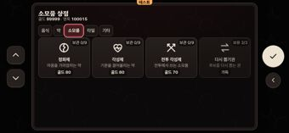 hollow-상점_탭_소모품.png
37 | 중 | B | 상점 음식 탭 | 둘 다 | 말투 | 음식 카드 한 줄 설명이 모두 '먹이다' 한 단어라 정보가 없고 어색하다. | 음식마다 짧은 설명을 쓰거나 한 줄을 비운다. |  |  | 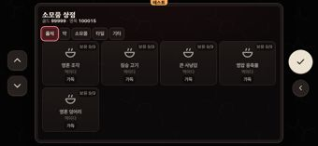 hollow-상점_탭_음식.png
38 | 중 | B | 시장 | 둘 다 | 배치 | '소모품 상점' 이름표가 수레 그림에 가려 '_모품 상점'처럼 잘려 보인다. | 이름표를 수레 아래로 내려 그림과 겹치지 않게 한다. |  |  | 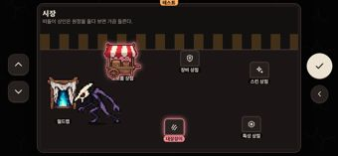 hollow-장터_상인_없음.png
39 | 중 | B | 시장 / 월드맵 | 둘 다 | 조작 | 초점이 간 수레가 빛나는 동안 '대장장이'·'떠돌이 상인' 이름표도 같은 강조 색이라 초점이 어디인지 헷갈린다. 월드맵도 둥지·도전의 탑·모험이 함께 강조된다. | 초점 표시는 한 곳만 두고, 새 소식 강조는 점·배지처럼 다른 모양으로 바꾼다. |  |  | 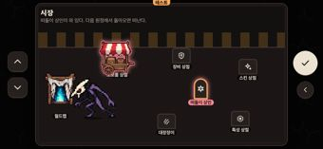 hollow-장터_상인_있음.png
40 | 중 | B | 월드맵 | 둘 다 | 일관성 | 원정 가는 장소 이름이 '모험'인데 다른 화면은 모두 '원정'이라고 부른다. | 장소 이름과 다른 화면 용어를 하나로 맞춘다. | 마스터: 사용자 용어 "모험"으로 통일 추천(원정 → 모험) |  | hollow-월드맵.png
41 | 중 | C | 도전의 탑 | 둘 다 | 개발자 말·숫자 | 다음 층 카드에 '적 +158%' 배율이 그대로 보인다. | 배율은 빼고 ★ 난이도로만 보인다. |  |  | 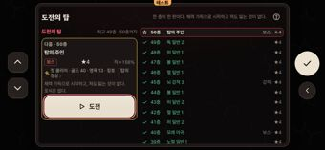 hollow-탑.png
42 | 중 | C | 번호 쟁탈전 / 진급 시험 | 둘 다 | 배치 | 목록 맨 아래 내 줄('- 무번호/무석 · 나')이 틀 아래에서 잘리고, 줄 앞 순번과 이름이 '3 3석', '1 에스파다 No.1'처럼 같은 번호를 두 번 보인다. | 내 줄이 틀 안에 다 보이게 목록 높이를 맞추고, 앞 순번 칸은 뺀다. |  |  | 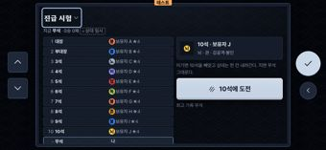 shinigami-수련장_진급_시험.png
43 | 중 | C | 번호 쟁탈전 / 진급 시험 | 둘 다 | 개발자 말·숫자 | 상대 상세의 '뇌 · 조 · 강공격·봉인', '뇌 · 권 · …'에서 '조'·'권' 한 글자 줄임말이 무슨 뜻인지 알 수 없다. | 상세에서는 줄임말 대신 분류 전체 이름을 쓴다. |  |  | hollow-수련장_번호_쟁탈전.png
44 | 중 | C | 수련장 · 본능/참백도 수련 | 둘 다 | 목록·상세 | 종목 카드마다 수련치·노력치·컨디션·배부름·광기 증감 칩이 4~5개씩 붙어 있어 고르는 목록이 수치판처럼 보인다. | 카드에는 이름·단계와 대표 효과 하나만 두고, 증감 수치 전체는 고르면 뜨는 상세에서 보인다. |  |  | hollow-수련장.png
45 | 중 | C | 수련장 · 본능/참백도 수련 | 둘 다 | 배치 | 왼쪽 칸 맨 위 줄(초록 점)이 머리 줄 밑에 반쯤 깔려 잘리고, 오른쪽 아래 '패배해도 수련치 +1 … 난이도가 오른다' 줄은 틀 아래 끝에 걸려 있다. | 왼쪽 칸은 머리 줄 아래에서 시작하게 하고, 아래 안내 줄은 틀 안에 들어가게 줄이거나 ⓘ로 옮긴다. |  |  | 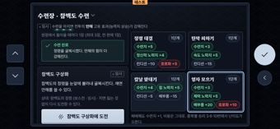 shinigami-수련장.png
46 | 중 | C | 진화체 도감 | 사신 | 개발자 말·숫자 | 노멀 상세의 '(노멀 강화가 1 이상이면 빈 참백도 슬롯 칸 하나를 노멀 1개로 센다)'가 내부 계산 규칙을 그대로 설명한다. | 괄호 설명을 빼고 진화 조건 한 줄만 남긴다. |  |  | 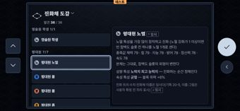 shinigami-책장_고른_뒤.png
47 | 중 | C | 칭호 도감 · 등급 탭 | 둘 다 | 배치 | 목록 맨 위 줄(6석/No.6)이 머리 줄 밑에서 잘리고, 오른쪽 상세는 목록에 안 보이는 10석/No.10을 보여 줘 어느 줄의 상세인지 알 수 없다. | 목록 위 잘림을 없애고, 탭을 바꾸면 상세에 보인 줄이 목록에 보이도록 스크롤을 맞춘다. |  |  | 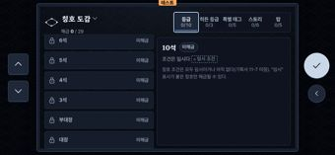 shinigami-책장_칭호_도감_탭_등급_0_10.png
48 | 중 | C | 훈련 인형 | 둘 다 | 배치 | 오른쪽 상대 목록 맨 위 줄('허 일반 2')이 머리 줄 밑에 깔려 반쯤 잘려 보인다. | 목록 스크롤 영역이 머리 줄 아래에서 시작하게 자른다. |  |  | 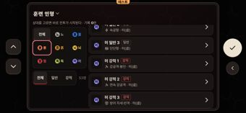 hollow-수련장_훈련_인형.png
49 | 중 | C | 훈련 인형 / 도전의 탑 | 둘 다 | 개발자 말·숫자 | 상대 이름이 '허 강적 1', '독 일반 2'처럼 속성+분류+번호라 데이터 id처럼 보인다. | 상대마다 고유 이름을 보이고, 속성·일반/강적은 배지로만 둔다. |  |  | 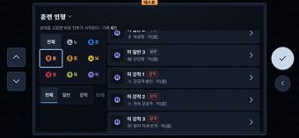 shinigami-수련장_훈련_인형.png
50 | 중 | D | 가방 소모품 목록 | 호로 | 목록·상세 | 목록 칸마다 '체력 +25% · 원정 걷기 중 [가방]·전투 [소모품]에서 쓴다' 같은 수치·버튼 이름이 붙고, 구급상자 설명은 '…'으로 잘린다. | 목록 칸에는 이름·개수만 두고 효과와 쓰는 곳은 상세 창으로 옮긴다. |  |  | 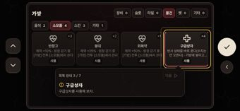 08-recover3-cure.png
51 | 중 | D | 원정 걷기 | 둘 다 | 개발자 말·숫자 | 컨디션 바 옆 '80 · 공허 +3%'의 퍼센트 보너스가 무슨 뜻인지 알기 어렵다. | 바 옆에는 숫자만 두고 보너스 설명은 도움말로 옮긴다. |  |  | 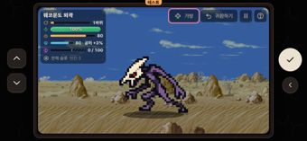 hollow-원정_걷기.png
52 | 중 | D | 원정 결과(패배) | 둘 다 | 개발자 말·숫자 | 결과 화면에 '시드 660992283 · 기록이 런 로그에 저장됐다'라는 개발용 줄이 나온다. | 시드·런 로그 줄은 테스트 모드에서만 보이게 한다. |  |  | 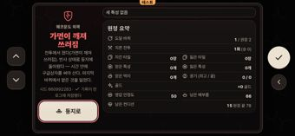 hollow-원정_결과_패배.png
53 | 중 | D | 원정 결과(패배) | 둘 다 | 말투 | 호로 제목 '가면이 깨져 쓰러짐'이 '~짐' 명사형이고, 두 종족 모두 본문 첫 문장에서 '(가면이 깨져 쓰러짐)', '(영력 고갈)'로 제목을 되풀이한다. | 호로 제목은 '가면 파괴' 같은 명사로 바꾸고 본문의 괄호 반복은 뺀다. |  |  | hollow-원정_결과_패배.png
54 | 중 | D | 원정 결과(패배) | 둘 다 | 게임다움 | 왼쪽 좁은 칸에 '빈사 상태로 돌아왔다 — 시간 안에 구급상자를 써야 산다. 마지막 바퀴에서…' 같은 긴 문단이 빽빽하다. | '빈사 — 구급상자로 회복', '마지막 바퀴 보상 잃음' 두 줄 정도로 줄인다. |  |  | 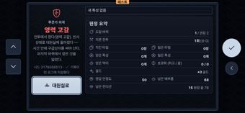 shinigami-원정_결과_패배.png
55 | 중 | D | 원정 결과(패배) | 둘 다 | 게임다움 | 원정 요약이 13줄짜리 표라 관리 도구처럼 보이고, '남은 컨디션 15 원정 끝 78', '광기 (최고 / 끝) 0 / 0'은 뜻을 알기 어렵다. | 바퀴·전투·얻은 것·잃은 것만 크게 보여 주고 나머지는 접으며, 모호한 칸은 이름을 다시 짓는다. |  |  | hollow-원정_결과_패배.png
56 | 중 | D | 원정 출발 전반 | 둘 다 | 조작 | 고른 탭(드롭다운·지역·난이도·프리셋·새 칸)이 모두 비슷한 붉은 테두리라 지금 초점이 어디인지 알기 어렵다. | 선택 상태는 채움 색으로, 초점은 밝고 굵은 테두리 하나로 구분한다. |  |  | 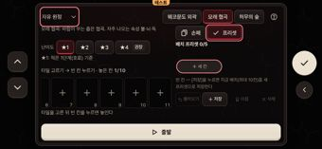 hollow-원정_출발_프리셋.png
57 | 중 | D | 원정 출발(스토리) | 둘 다 | 배치 | 화 목록의 목표 줄이 '목표 · 강적 2마리 처치 · 권장 4단계 · …'로 잘려 끝까지 읽을 수 없다. | 권장 단계와 ★ 중 하나만 두고 목표 줄을 줄이거나 두 줄로 보여 준다. |  |  | 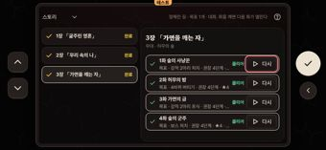 hollow-원정_출발_스토리.png
58 | 중 | D | 원정 출발(자유 원정) | 둘 다 | 개발자 말·숫자 | 난이도 아래에 '4단계(바스트로데) 기준 · 먹이·노력치 +75% · 골드 +30%'처럼 배율이 줄줄이 나온다. | 권장 단계와 보상 많음·적음 정도만 두고 배율은 ? 도움말로 옮긴다. |  |  | 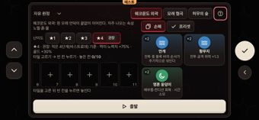 hollow-원정_출발.png
59 | 중 | D | 원정 출발(자유 원정) | 둘 다 | 말투 | '타일 고르기 → 빈 칸 누르기 · 놓은 칸 0/10'과 '타일을 고른 뒤 빈 칸을 누르면 놓인다'가 같은 말을 되풀이한다. | 안내는 한 줄만 남기고 위 줄은 '놓은 타일 0/10'처럼 개수만 둔다. |  |  | hollow-원정_출발.png
60 | 중 | D | 원정 출발(자유 원정) | 둘 다 | 배치 | 길 칸 줄이 6~11번으로 밀려 왼쪽 칸이 반쯤 잘리고, 이미 놓은 타일(1/10)이 화면에 보이지 않는다. | 화면에 들어오거나 탭을 바꿀 때 길 칸 줄을 첫 칸이나 마지막으로 놓은 칸에 맞춘다. |  |  | 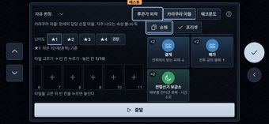 shinigami-원정_출발_손패.png
61 | 중 | D | 원정 출발(프리셋 5개) | 둘 다 | 배치 | 프리셋 칩이 '나다…', 'WW…', '웨코문…'처럼 잘리고 첫 칩은 왼쪽이 잘려 어느 프리셋인지 구별이 안 된다. | 고른 칩의 전체 이름을 칩 줄 아래에 보여 주고 칩 줄은 첫 칩부터 보이게 맞춘다. |  |  |  hollow-프리셋_긴_이름_다섯_개.png
62 | 중 | D | 원정 출발(프리셋) | 둘 다 | 개발자 말·숫자 | '빈 칸 — [저장]을 누르면 지금 배치(최대 10칸)를 새 프리셋으로 저장한다'가 버튼 이름·최대 수치를 늘어놓은 설명문이고, 버튼 이름 '+ 새 칸'도 길의 '칸'과 헷갈린다. | 설명은 '지금 배치를 새 프리셋으로 저장한다'로 줄이고 버튼은 '+ 새 프리셋'으로 바꾼다. |  |  | hollow-원정_출발_프리셋.png
63 | 중 | D | 전투 | 둘 다 | 개발자 말·숫자 | 전투 필드 가운데에 '○ 임시' 칩이 떠 있는데, 플레이어는 무슨 뜻인지 알 수 없다. | 임시 적 표시 칩(battleView 의 v2TempChip)은 테스트 모드에서만 보이게 한다. | 마스터: 임시 표시는 기획 규칙상 데이터에 남기되 화면에선 테스트 모드에서만 보이게 하는 걸 추천 |  |  shinigami-전투.png
64 | 중 | D | 튜토리얼 안내·원정 걷기 첫 안내 | 둘 다 | 일관성 | 토스트는 '첫 원정 출발!'인데 안내 카드는 '첫 모험', '모험을 떠나'라고 해서 원정과 모험이 섞인다. | guides.json 의 '모험'을 '원정'으로 통일한다. | 마스터: 사용자 용어 "모험"으로 통일 추천(원정 → 모험) |  |  01-first-run.png
65 | 중 | D | 회복 안내(가방 소모품) | 호로 | 배치 | 구급상자를 짚는 노란 테두리가 카드에서 오른쪽으로 비켜나 패널 밖으로 삐져나간다. | 강조 테두리를 대상 카드 위치에 맞추고 패널 안으로 넣는다. |  |  | 08-recover3-cure.png
66 | 중 | D | 흡수 특성 후보 | 둘 다 | 게임다움 | 두 후보(흙 교/흙 조, 불 귀/불 권)의 설명이 글자 하나 다르지 않아 무엇을 골라야 할지 판단할 수 없다. | 후보마다 다른 점(블록 종류 차이)을 한 줄로 보여 준다. |  |  |  shinigami-흡수_결과_포식_2.png
67 | 하 | A1 | 불러오기·슬롯 지우기 확인 창 | 둘 다 | 일관성 | 목록 버튼은 '삭제'인데 확인 창 제목·버튼은 '지우기'라 같은 동작을 두 이름으로 부른다. | 한 이름('지우기')으로 맞춘다. |  |  | hollow-슬롯_지우기_지우기_확인_창.png
68 | 하 | A1 | 설정 각 탭(시작·방) | 둘 다 | 배치 | 화면·전투·기타 탭의 마지막 설명 줄과 아래 칸 제목, 음악 목록 끝 줄이 화면 아래에서 반쯤 잘린 채 보인다. | 설명을 줄여 한 화면에 들어가게 하거나, 아래로 더 있다는 표시를 준다. |  |  |  hollow-시작_설정_탭_화면.png
69 | 하 | A1 | 설정 기타 탭(시작) | 둘 다 | 게임다움 | '앱 설치' 칸이 꺼진 버튼과 '주소창의 설치 아이콘이나 브라우저 메뉴를 확인한다' 안내뿐이라 웹 페이지처럼 보인다. | 설치할 수 없는 환경에서는 칸을 숨긴다. |  |  | hollow-시작_설정_탭_기타.png
70 | 하 | A1 | 설정 기타 탭(시작·방) | 둘 다 | 말투 | '배경: Bleach DS 4th Flame Bringer — ripped by …' 영문 출처 줄이 정보 칸에 그대로 보인다. | '만든 사람들' 같은 별도 항목으로 옮기고 한국어로 다듬는다. |  |  | hollow-시작_설정_탭_기타.png
71 | 하 | A1 | 설정 소리 탭(시작·방) | 둘 다 | 개발자 말·숫자 | '효과음은 파일 없이 만든 짧은 소리다'는 플레이어와 상관없는 제작 사정이다. | 이 문장을 빼고 '0 이면 끈다' 정도만 남긴다. |  |  |  hollow-시작_설정_탭_소리.png
72 | 하 | A1 | 설정 전투 탭(시작·방) | 둘 다 | 게임다움 | '조작' 칸은 바꿀 것 없이 설명 두 줄만 있어 설정 화면에서 쓸모없는 칸이다. | 이 설명은 도움말(?)로 옮기고 설정에서는 뺀다. |  |  |  hollow-시작_설정_탭_전투.png
73 | 하 | A1 | 설정(방) 화면 탭 | 호로 | 말투 | '아란칼화를 깬 뒤부터 모습이 달라진다'의 '깬'이 어색하다. | '아란칼화를 이룬 뒤부터 모습이 달라진다'로 바꾼다. |  |  |  hollow-설정_방_탭_공통.png
74 | 하 | A1 | 시작 | 둘 다 | 개발자 말·숫자 | 화면 아래 'v C.236'은 플레이어가 알 수 없는 패치 번호다. | 처음 화면에서는 빼고 설정 > 기타 정보에만 둔다. |  |  | hollow-시작.png
75 | 하 | A1 | 시작_슬롯 | 둘 다 | 게임다움 | 오른쪽 설명이 '✓ 확인을 누르면… [삭제]를 누른다'처럼 버튼 이름을 늘어놓은 긴 설명문이라 웹 도움말처럼 보인다. | '빈 슬롯에서 새로 시작한다' 한 줄로 줄이고 고른 슬롯 정보를 크게 보여 준다. |  |  |  hollow-시작_슬롯.png
76 | 하 | A1 | 시작_슬롯·불러오기 | 둘 다 | 배치 | 빈 슬롯 칸에서 '비어 있음'은 위에 붙고 '슬롯 n'은 가운데에 있어 줄이 어긋나 보인다. | '비어 있음'을 '슬롯 n'과 같은 세로 가운데에 맞춘다. |  |  | hollow-시작_슬롯.png
77 | 하 | A1 | 시작_슬롯·불러오기 | 둘 다 | 배치 | 슬롯 목록 아래와 오른쪽 칸 가운데가 크게 비어 화면을 다 쓰지 못한다. | 슬롯 칸을 세로로 늘려 캐릭터 그림·단계를 크게 보여 준다. |  |  |  hollow-슬롯_지우기_불러오기.png
78 | 하 | A1 | 시작_슬롯·시작 설정 | 둘 다 | 말투 | 노란 알림 '뒤로 처음 화면이다'가 무슨 뜻인지 어색하다. | '처음 화면이라 더 뒤로 갈 수 없다'처럼 바꾸거나, 화면을 옮겼으면 띄우지 않는다. |  |  | hollow-시작_슬롯.png
79 | 하 | A1 | 시작_종족_확인 | 둘 다 | 말투 | '사신 — 이 종족으로 시작'이 꼬리표처럼 끊겨 무엇을 묻는지 어색하고 본문이 없다. | 제목 '사신으로 시작'과 본문 한 줄('나중에 바꿀 수 없다.' 등)로 나눈다. |  |  |  hollow-시작_종족_확인.png
80 | 하 | A2 | 도움말 > 안내 다시 보기 | 둘 다 | 개발자 말·숫자 | 안내 목록에 '홈 안내'·'탄생 연출'처럼 게임 안 화면 이름(방)과 다른 말이나 제작용 말이 섞여 있다 | '홈 안내'는 '방 안내'로, '탄생 연출'은 '탄생 장면'으로 바꾼다 |  |  |  hollow-도움말.png
81 | 하 | A2 | 방·사진·상태 (보상 알림) | 둘 다 | 배치 | '튜토리얼 달성'·'도감 보상' 노란 알림 두 개가 겹쳐 떠서 방 상태 게이지, 사진 부제, 창 제목을 가린다 | 보상 알림을 하나로 합치거나 차례로 띄워 가리는 시간을 줄인다 |  |  |  hollow-방.png
82 | 하 | A2 | 방·사진·상태 (보상 알림) | 둘 다 | 말투 | 알림이 '튜토리얼 달성 — 보상 영혼 결정 11 · 영옥 5 이미 이룬 목표 5개'로 이어져 보상과 목표 수가 구분 없이 붙어 읽힌다 | '이미 이룬 목표 5개 보상 — 영혼 결정 11 · 영옥 5'처럼 순서를 바꾸거나 구분을 넣는다 |  |  |  hollow-사진.png
83 | 하 | A2 | 사진 | 둘 다 | 개발자 말·숫자 | 부제 '지금 방 모습을 PNG 로 저장한다'에 파일 형식 이름이 나오고 띄어쓰기도 어색하다 | '지금 방 모습을 사진으로 남긴다'로 바꾼다 |  |  |  hollow-사진_탭_금박.png
84 | 하 | A2 | 상태 > 교감 ⓘ | 둘 다 | 개발자 말·숫자 | 구간마다 '빈사 버티기 11.4~14.8시간 · 부활 노력치 손실 50% · 대기 보상 +6~10%'처럼 소수 시간과 퍼센트가 줄줄이 붙어 있다 | 소수 시간은 정수로 반올림하고 구간 줄을 짧게 줄인다 |  |  |  hollow-상태_교감_설명.png
85 | 하 | A2 | 상태 > 능력치 ⓘ | 둘 다 | 말투 | 능력치 창만 '체력 = 최대 체력', '힘 = 일반 공격(평타) 피해 — 상대 방어와 맞선다'처럼 '='와 줄표를 써서 다른 ⓘ 창의 '조건: 효과' 서식과 다르다 | '체력: 최대 체력'처럼 콜론 서식으로 바꾸고 줄표 뒤 설명은 ' · '로 잇는다 |  |  |  hollow-상태_능력치_설명.png
86 | 하 | A2 | 상태 > 배부름 ⓘ | 둘 다 | 말투 | 오르내림 줄 '먹이 주기: 먹이마다 정해진 만큼 +'가 '+' 뒤에 숫자 없이 끝나 문장이 끊긴 것처럼 보인다 | '먹이 주기: 먹이마다 다르게 오른다'처럼 말로 끝맺는다 |  |  | hollow-상태_배부름_설명.png
87 | 하 | A2 | 상태 > 배부름 ⓘ | 사신 | 일관성 | 사신 창에 '식사 / 영력 보급'이라는 슬래시 묶음 이름이 그대로 나오고, 같은 줄에 호로 말 '먹이마다'가 섞여 있다 | 사신은 한 이름만 쓰고 '먹이마다'도 종족 설정의 음식 이름으로 바꾼다 |  |  |  shinigami-상태_배부름_설명.png
88 | 하 | B | 가방 - 슬롯 탭 | 사신 | 말투 | '원정에서 정화 흡수하면 얻는다'가 어색하다. | '원정에서 정화하면 얻는다'처럼 다듬는다. |  |  |  shinigami-가방_탭_슬롯.png
89 | 하 | B | 가방 - 슬롯 탭 | 둘 다 | 배치 | 두 상자가 위쪽에만 있고 화면 아래 절반이 비어 있다. | 상자 높이나 칸 크기를 키워 화면을 채운다. |  |  | hollow-가방_탭_슬롯.png
90 | 하 | B | 가방 - 장비 탭 | 둘 다 | 개발자 말·숫자 | 아래 '0/40'이 무엇의 개수인지 알 수 없다. | '장비 0/40'처럼 이름을 붙인다. |  |  | hollow-가방_탭_장비0.png
91 | 하 | B | 가방 - 탭 줄 | 둘 다 | 일관성 | 다른 탭에는 개수가 붙는데 '물건' 탭만 숫자가 없다. | 물건 탭에도 개수를 붙이거나 탭 개수 표시를 통일한다. |  |  | hollow-가방_탭_물건.png
92 | 하 | B | 가방 / 월드맵 보상 알림 | 둘 다 | 배치 | 노란 보상 알림이 가방 탭 줄(슬롯·타일·물건)을 덮고, 월드맵에서는 두 개가 쌓여 위쪽을 넓게 가린다. | 여러 보상은 알림 하나로 묶고, 탭 줄과 겹치지 않게 띄운다. |  |  |  hollow-가방.png
93 | 하 | B | 떠돌이 상인 - 상품 상세 | 둘 다 | 말투 | '컨디션 +60 · 가방에 쌓이고 가방에서 쓴다'에서 수치 줄에 문장이 붙어 어색하다. | 수치 줄은 '컨디션 +60'만 두고 사용처 문장은 빼거나 따로 둔다. |  |  |  hollow-장터_떠돌이_상인_고른_뒤.png
94 | 하 | B | 상점 | 둘 다 | 일관성 | 가게 이름이 '소모품 상점'인데 안에 '소모품' 탭이 또 있고 타일·수련권·타일 칸까지 판다. | 가게 이름이나 탭 이름이 겹치지 않게 바꾼다. |  |  |  hollow-상점.png
95 | 하 | C | 도전의 탑 | 둘 다 | 말투 | '체력 가득으로 시작하고, 져도 잃는 것이 없다'가 머리 줄과 카드 안에 두 번 나오고, '도전의 탑'도 제목과 왼쪽 소제목에 두 번 나온다. | 규칙 문장은 머리 줄 한 곳에만 두고, 왼쪽 소제목 '도전의 탑'은 지운다. |  |  |  shinigami-탑.png
96 | 하 | C | 도전의 탑 | 둘 다 | 배치 | 보상 줄의 칭호 이름 「탑의 정상」이 '「탑의 / 정상」'으로 이름 중간에서 줄이 끊긴다. | 칭호 이름은 한 덩어리로 줄바꿈되게 한다. |  |  | hollow-탑.png
97 | 하 | C | 수련장 · 본능/참백도 수련 | 둘 다 | 개발자 말·숫자 | '원정에서 돌아올 때마다 1장 (최대 3장, 한 판에 1장)', '종목별 승리 3·6·10번에서 난이도가 오른다' 같은 규칙 수치가 화면에 바로 나열된다. | 규칙 수치는 ⓘ로 옮기고 화면에는 남은 수련권 수만 보인다. |  |  | hollow-수련장.png
98 | 하 | D | 귀환 결과 창 | 둘 다 | 말투 | 창 제목이 '귀환했다'라는 문장인데, 다른 창 제목은 '지금 귀환'처럼 명사다. | 제목을 '귀환 완료' 같은 명사로 바꾼다. |  |  |  hollow-흡수_결과_확인_창_확인.png
99 | 하 | D | 원정 출발(손패) | 둘 다 | 배치 | 손패 목록 맨 위 카드 줄이 탭 아래로 반쯤 잘려 보인다. | 카드 줄 단위로 스크롤을 맞추고 더 있으면 스크롤 표시를 둔다. |  |  |  shinigami-원정_출발.png
100 | 하 | D | 원정 출발(손패) | 호로 | 목록·상세 | '황무지' 카드만 '전투 공격 위력 ×1.3'처럼 배수가 보이고 다른 카드는 '↑ ↓' 화살표로 써서 표기가 섞인다. | 카드 한 줄은 화살표 표기로 맞추고 배수는 상세 창으로 옮긴다. |  |  | hollow-원정_출발.png
101 | 하 | D | 원정 출발(스토리) | 둘 다 | 일관성 | 장은 '완료', 화는 '클리어'로 같은 상태를 다른 말로 부른다. | '완료' 하나로 통일한다. |  |  |  shinigami-원정_출발_스토리.png
102 | 하 | D | 원정 출발(스토리) | 둘 다 | 말투 | 오른쪽 위 '정해진 길 · 목표 1개 · 대화. 화를 깨면 다음 화가 열린다'가 단어 나열과 문장이 섞여 어색하다. | '화를 깨면 다음 화가 열린다' 한 문장만 남긴다. |  |  | hollow-원정_출발_스토리.png
103 | 하 | D | 원정 출발(타일 놓은 뒤) | 둘 다 | 말투 | '떠도는 영혼을 2번 칸에 놓았다 (눌러서 옮기거나 되돌릴 수 있다)'의 괄호 덧말이 길고, 사신판은 두 줄로 넘어가 출발 버튼에 바짝 붙는다. | 괄호 덧말을 빼 한 줄로 줄인다. |  |  |  shinigami-원정_출발_놓은_뒤.png
104 | 하 | D | 원정 출발(프리셋 5개) | 둘 다 | 개발자 말·숫자 | 프리셋 요약이 '1칸 · 떠도는 영혼 ×1'처럼 칸 수와 배수 기호로 나온다. | '타일 1개 · 떠도는 영혼'처럼 플레이어 말로 쓴다. |  |  | hollow-프리셋_긴_이름_다섯_개.png
105 | 하 | D | 원정 출발(프리셋) | 둘 다 | 배치 | '자유 원정' 드롭다운의 초점 테두리가 바로 아래 지역 설명 글자 윗부분에 닿는다. | 드롭다운과 설명 줄 사이를 띄운다. |  |  |  shinigami-원정_출발_프리셋.png
106 | 하 | D | 튜토리얼·회복 안내 카드 | 둘 다 | 일관성 | 한 장짜리 안내(1 / 1)에도 '건너뛰기'와 꺼진 '이전'이 붙고, 카드 머리도 '1 / 1', '회복 안내 3 / 7'처럼 화면마다 다르다. | 안내 카드 머리 형식을 하나로 맞추고, 한 장짜리 안내에서는 쪽 번호와 이전·건너뛰기를 감춘다. |  |  |  hollow-튜토리얼_안내.png
107 | 하 | D | 흡수 내 상태 창 | 둘 다 | 말투 | '아직 쏠린 속성이 없다 — 노멀 쪽'이 쏠림이 없다면서 노멀 쪽이라 해서 앞뒤가 맞지 않는다. | '지금은 노멀 쪽으로 진화한다'처럼 한 문장으로 쓴다. |  |  |  hollow-흡수_결과_내_상태.png
108 | 하 | D | 흡수 넘어가기·지금 귀환 확인 창 | 둘 다 | 말투 | 확인 창 본문 '흙 일반 1을 놓아준다 · 광기 −1', '이번 바퀴 완주 보상은 없다'에 마침표가 없다. | 확인 창 본문 문장 끝에 마침표를 찍는다. |  |  |  hollow-흡수_결과_포식_뒤로_확인.png
109 | 하 | D | 흡수 선택 | 둘 다 | 배치 | 화면 아래쪽 3분의 1 정도가 비어 있고 정보와 버튼이 위로 몰려 있다. | 적 그림이나 선택 버튼을 키워 세로 공간을 채운다. |  |  |  hollow-흡수_결과_포식.png
110 | 하 | D | 흡수 선택·특성 후보 | 둘 다 | 개발자 말·숫자 | '흙 강화 0/100 → 1/100'처럼 내부 카운트가 그대로 나오고, 후보 카드에도 '0/100'만 따로 떠 있다. | 게이지 그림이나 '강화 +1'처럼 뜻이 보이게 바꾼다. |  |  | hollow-흡수_결과_포식.png
111 | 하 | D | 흡수 특성 후보 | 둘 다 | 개발자 말·숫자 | 버튼은 '다시 뽑기 · 3장'인데 옆 설명은 '1장 씀'이라 3장이 남은 수인지 쓰는 수인지 헷갈린다. | '다시 뽑기 (남은 3장)'처럼 한 가지 의미로 쓴다. |  |  |  hollow-흡수_결과_포식_2.png

